Баг репорт
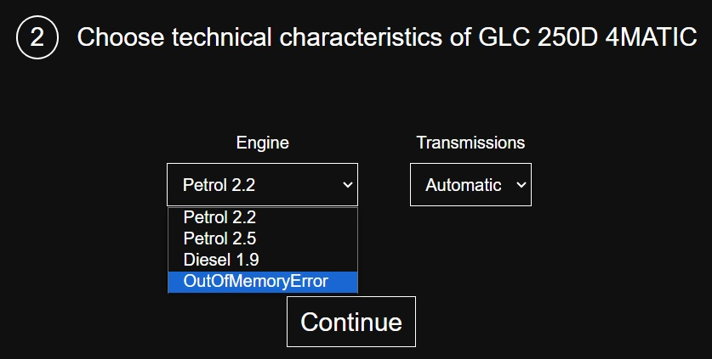
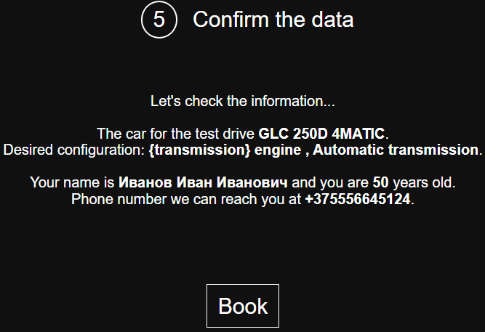
№ | Summary | Окружение | Приоритет | Severity | Действия | Фактический результат | Ожидаемый результат | Скриншот
1 | При быстром нажатии на стрелку переключения кратковременно появляется часть изображения автомобиля ниже названия | Windows 10, Chrome 103 | Низкий | Minor | 1. Открыть https://testdrive.andersenlab.com/ 2. Нажимать переключатель модели быстро | Ниже изображения авто появляется часть изображения следующего авто | На экране отображается один авто независимо от скорости нажатия на переключатель | 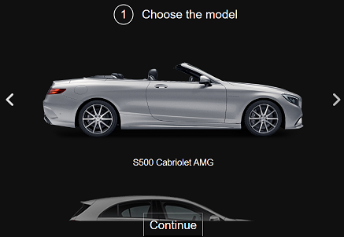
2 | Вместо нижнего из значений в списке отображается ошибка "OutOfMemoryError" (при выборе GLC 250D 4MATIC) | Windows 10, Chrome 103 | Высокий | Critical | 1. Открыть https://testdrive.andersenlab.com/ 2. Выбрать GLC 250D 4MATIC 3. Раскрыть выпадающий список Engine | Вместо одного из значений списка отображается ошибка "OutOfMemoryError" | В списке отображаются доступные типы двигателей
3 | После слов "Test Drive Event" стоит символ "." | Windows 10, Chrome 103 | Низкий | Minor | 1. Открыть https://testdrive.andersenlab.com/ | В левом верхнем углу шаблона страницы после слов Test Drive Event стоит символ "." | В левом верхнем углу шаблона находится надпись Test Drive Event без знаков припенания
4 | Негативный тест - ввод недопустимых символов. Отсутствие ошибки | Windows 10, Chrome 103 | Средний | Major | 1. Открыть https://testdrive.andersenlab.com/ 2. Выбрать модель авто. Нажать "Continue" 3. Выбрать технические характеристики. Нажать "Continue" 4. Ввести невалидные значения в поля | Отсутствие ошибок при введении невалидных значений в каждое из полей формы | Появление ошибки и сообщения о недопустимости введенных символов | 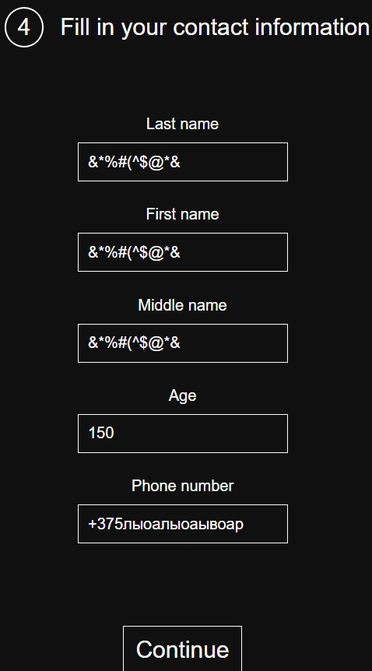 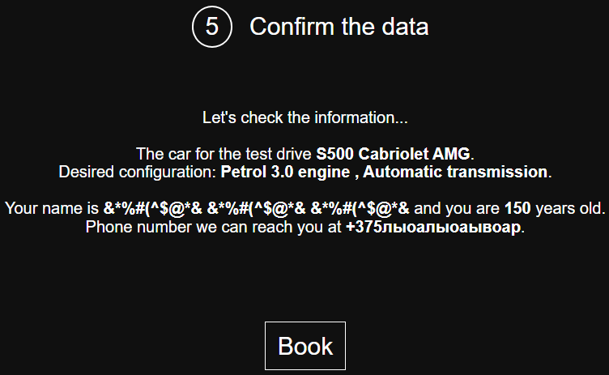
5 | Переходы вперед/назад с помощью браузерных кнопок не отрабатывают | Windows 10, Chrome 103 | Средний | Minor | 1. Открыть https://testdrive.andersenlab.com/ 2. Выбрать модель авто. Нажать "Continue" 3. Нажать на кнопку вернуться браузера Chrome | Кнопка вернуться не активна | Кнопка вернуться активна. При нажатии совершается переход на предыдущую страницу | 